General
Microsoft Endpoint Manager
 |  |  | (MEM)

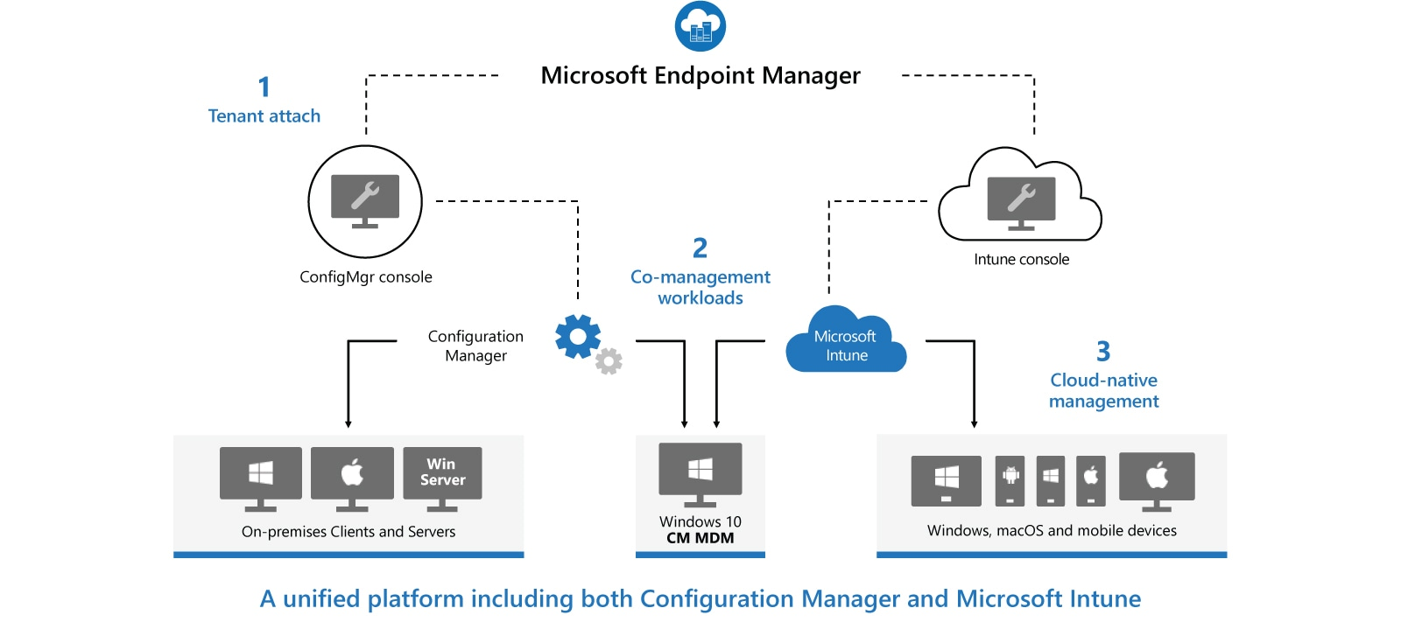

Windows services - Overview

Microsoft Endpoint Configuration Manager | (MECM) | (dříve System Center Configuration Manager - SCCM) |  | Microsoft Intune
- Configuration Manager je místní řešení pro správu stolních počítačů, serverů a přenosných počítačů, které jsou ve vaší síti nebo na internetu |  |  |  | - Intune je 100% cloudový poskytovatel správy mobilních zařízení (MDM) a správy mobilních aplikací (MAM) pro vaše aplikace a zařízení
- Můžete ji povolit v cloudu pro integraci s Intune, Azure Active Directory (AD), Microsoft Defender for Endpoint a dalšími cloudovými službami |  |  |  | - Umožňuje řídit funkce a nastavení na zařízeních s Androidem, Androidem Enterprise, iOS/iPadOS, macOS a Windows 10
- Použijte Configuration Manager k nasazení aplikací, aktualizací softwaru a operačních systémů. Můžete také monitorovat dodržování předpisů, |  |  |  | - Integruje se s dalšími službami, včetně Azure Active Directory (AD), obránců mobilních hrozeb, šablon ADMX, Win32 a vlastních obchodních aplikací a dalších
dotazovat a reagovat na klienty v reálném čase a mnoho dalšího
- MECM se doporučuje používat v prostředí s více než 1000 zařízení

Microsoft Deployment Toolkit | (MDT)

 |  |  |  | Autopilot
 |  |  |  | - Dostane vaše zařízení do Intune přímo z výroby (tento nástroj se používá k připojení zařízení s
 |  |  |  | předkonfigurovaným nastavením v cloudu a doméně a automaticky konfiguruje všechna nastavení)
Windows Assessment and Deployment Toolkit | (ADK)
- WADK je základní sadou nástrojů pro nasazení klientských a serverových operačních systémů Microsoft Windows
- Nástroje sady Windows ADK slouží pro přizpůsobení operačního systému Windows a jeho automatizované distribuci v cílovém prostředí

Windows Deployment Services | (WDS)
- Umožňuje síťovou instalaci operačních systémů Windows, což snižuje složitost a náklady ve srovnání s manuálními instalacemi
- Koncová zařízení musí být nakonfigurována ke spuštění pomocí PXE-boot
- Pro nasazení potřebujeme soubory boot.wim a install.wim, které můžeme získat z Windows 10 ISO
- Referenční počítač nainstalujeme přes install.wim, nainstalujeme potřebné aplikace -> sysprep (zobecní OS) -> Windows Image Capture a máme k dispozici refereční image, který nasazujeme na síť
- U koncového zařízení přes F12 provedeme spuštění přes síť a zavede se do souboru boot.wim, který náš provede procesem instalace

 |  |  |  |  | HAADJ vs AADJ
Windows Server Update Services | (WSUS)
- WSUS je služba zajišťující aktualizaci softwaru pro operační systémy Microsoft Windows
- WSUS je lokálně spravovaná alternativa ke službě Microsoft Update
- Používáním služby Windows Server Update Services mohou administrátoři plně spravovat distribuci aktualizací, uvolněných prostřednictvím Automatických aktualizací, do počítačů ve firemní síti

